Respostas
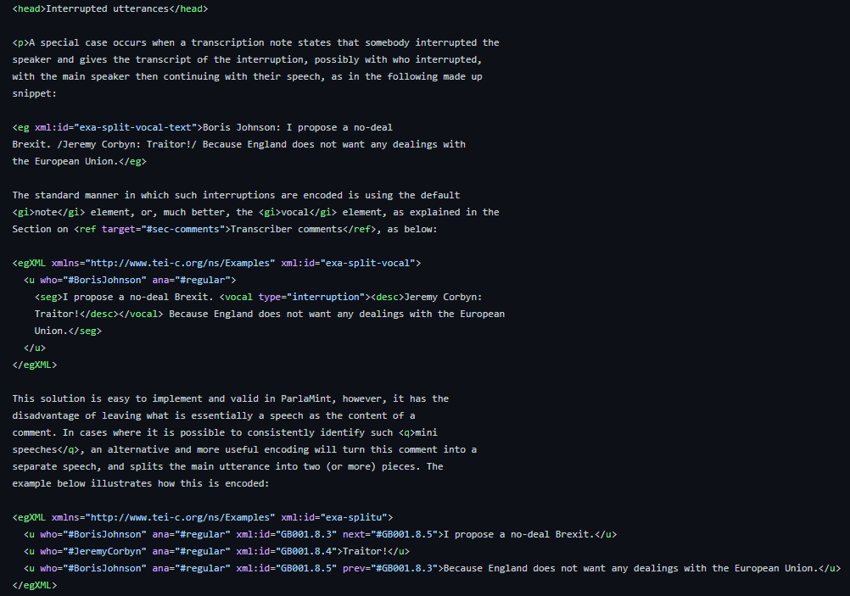
1. Intervencións dentro doutras intervencións

